比较案例
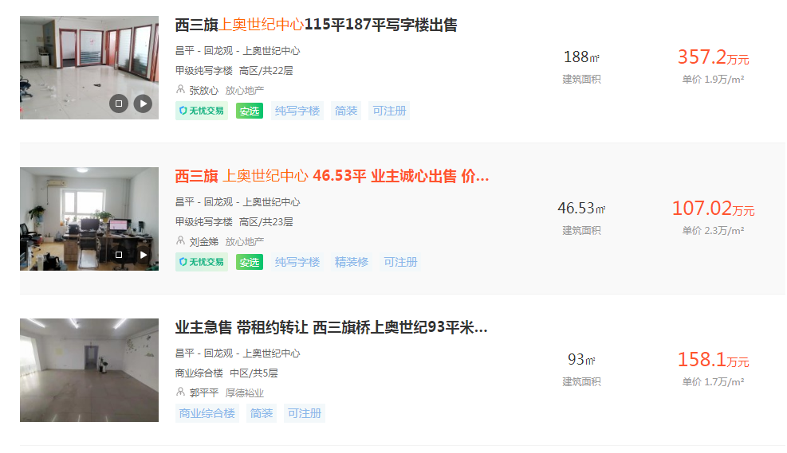

面积 | 楼层 | 单价
46.53 | 高区 | 23000

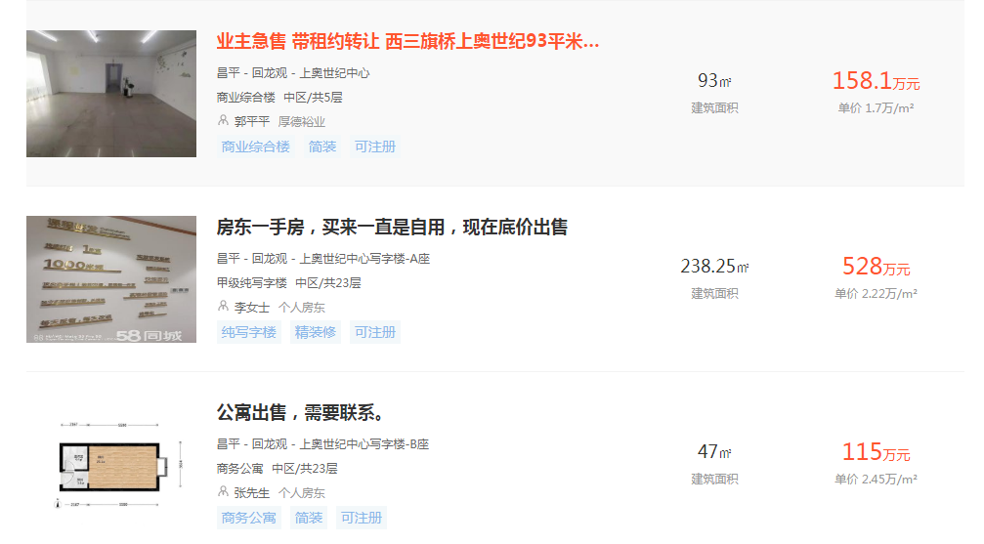

面积 | 楼层 | 单价
238.25 | 中区 | 22200

面积 | 楼层 | 单价
47 | 中区 | 24500

